线路信息汇总表
序号 | 线路名称 | 运营线路信息 | 经停站点信息 | 单程里程 | 运营时间段 | 路线图 | 备注
1 | 川沙金桥1线 | 华夏东路-唐陆公路-龙东大道-龙东高架路-中环路-金桥路 | 华夏东路4号口、恒生万鹏广场东、云顺路1号口、上海市陆行中学东北门、金桥路3号口 | 13.6KM | 工作日及周末：7:00-23:00 | 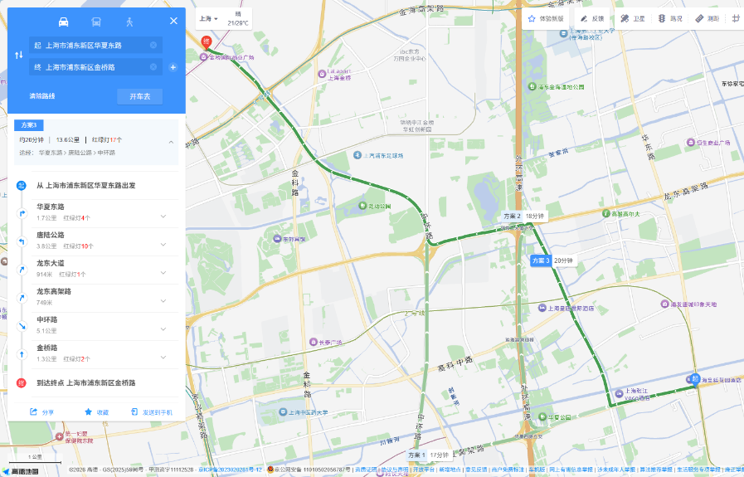
2 | 临港1线 | 临港大道-沪城环路-临团公路-两港大道-老芦公路 | 临港大道3号口、海昌海洋公园、上海市秋萍学校、芦潮港站 | 9.6KM | 工作日及周末：7:30-22:30 | 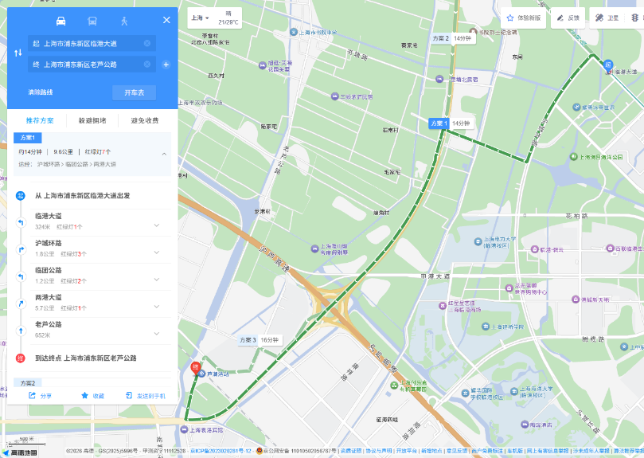
3 | 华理奉贤接驳1线 | 金海公路-海泉路-海湾路 | 奉贤新城、上海金都国际商务园、南方国际南部商务区、佳源梦想广场、上海应用技术大学奉贤校区东、华东理工大学奉贤校区东 | 10.0KM | 工作日及周末：8:00-22:00 | 